Solicitud gráfica
 | Área: | Matemáticas |  |  | Fecha:
 | Grado: | 8 |  |  | 2016-02-10
 | Título del tema: | Las funciones |  |  | ¿Cuaderno de estudio o recurso? | Recurso
 | Editor: | Josue Malagón |  |  | Motor del recurso | Diaporama F1

 | Código guión o recurso: | MA_08_07_CO_REC30 | ← Para determinar este código, visite la hoja de Ayuda
 |  |  |  |  | ESPECIFICACIÓN DE ARCHIVOS A ENTREGAR
Núm. | Archivo Shutterstock o ruta en web | Imagen para: | Tipo | Ubicación de la imagen en el recurso Diaporama F1 | Nombre imagen SMALL | Tamaño imagen SMALL | Nombre imagen ZOOM | Tamaño imagen ZOOM | Descripción | Observaciones
IMG01 | ver ultima columna | Recurso Diaporama F1 | Ilustración | Contenido | MA_08_07_CO_REC30_IMG01.png | 950 x 608 px |  |  | Por favor dejar las letras f y x en cursiva, espacios antes y después de l igual y del menos, agregar nombres a los ejes cartesianos (Y y X) en mayúscula y cursiva, recordar que al ser un diaporama se debe dejar un espacio en blanco alrededor para el texto. | 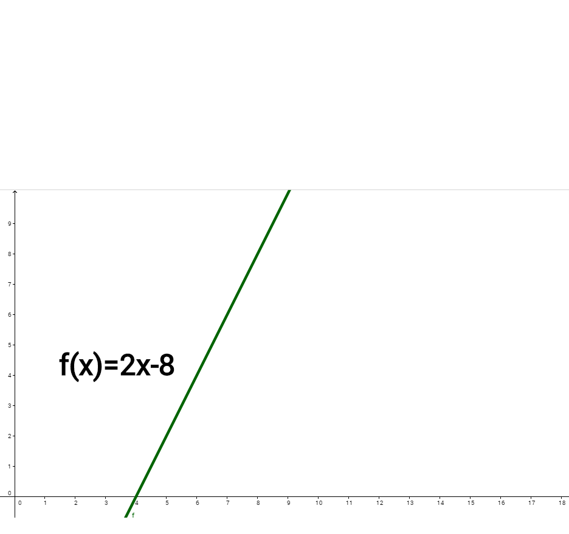
IMG02 | ver ultima columna | Recurso Diaporama F1 | Ilustración | Contenido | MA_08_07_CO_REC30_IMG02.png | 950 x 608 px |  |  | agregar nombres a los ejes del plano cartesiano, recordar que al ser un diaporama se debe dejar esapcio alrededor en blanco para el texto | 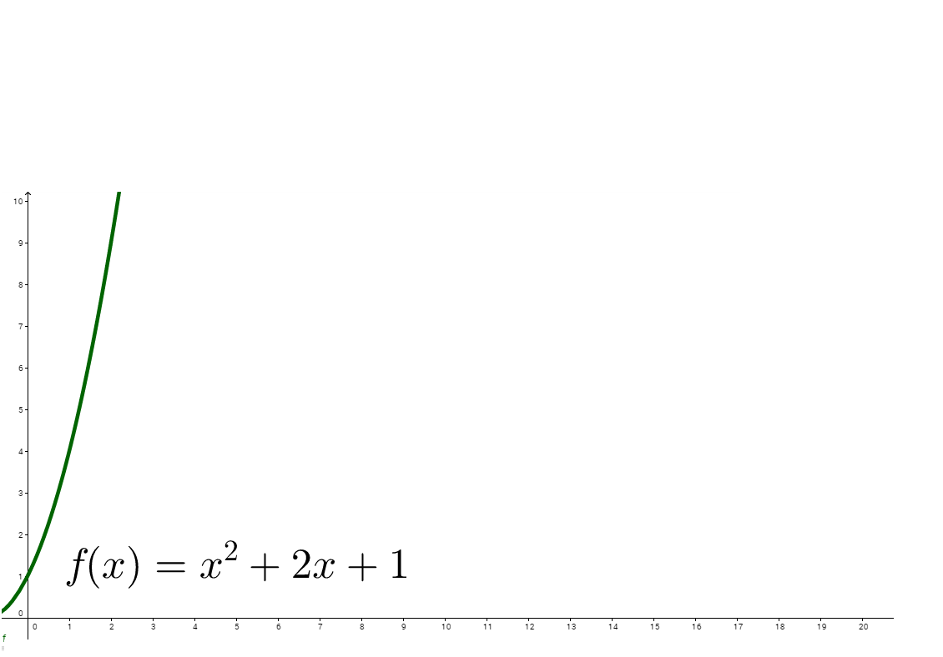
IMG03 | ver ultima columna | Recurso Diaporama F1 | Ilustración | Contenido | MA_08_07_CO_REC30_IMG03.png | 950 x 608 px |  |  | agregar nombres a los ejes del plano cartesiano, recordar que al ser un diaporama se debe dejar espacio alrededor en blanco para el texto, por favor construir iconos de recurso con esta imagen | 